Receta 01
🍳 RECETA 01

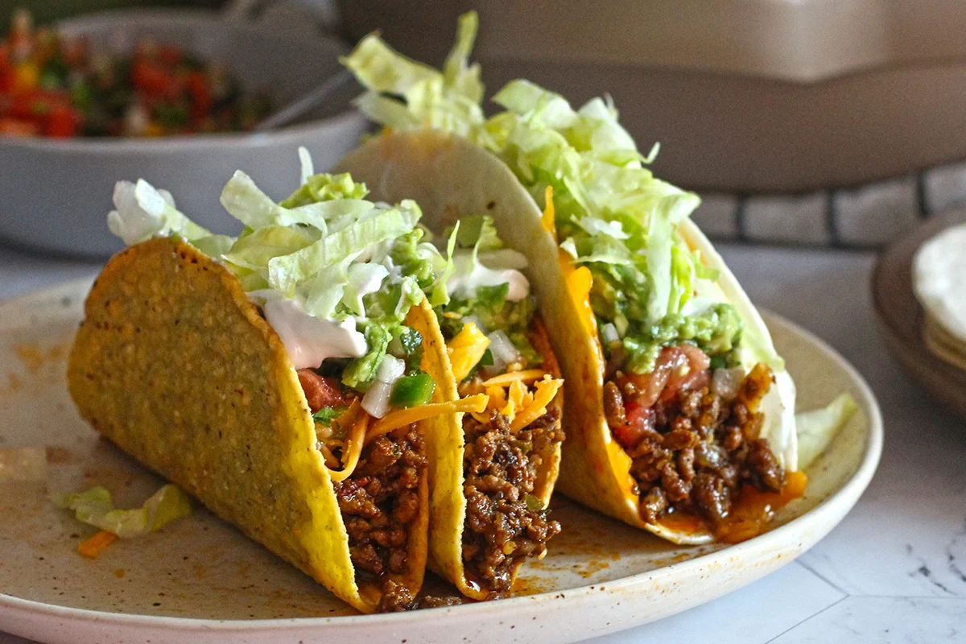
 | DATOS DE LA RECETA
 | Nombre:
 | Porciones / unidades:
 | % Merma de producción:
 | % Margen de ganancia:
 | Precio de venta actual ($):
 | Fecha último costeo:
 | ⚪ Ingresá la fecha de costeo.

 | INGREDIENTE / SUB-RECETA | CANTIDAD POR PORCIÓN | UNIDAD DE MEDIDA | COSTO DE PRODUCCIÓN ($)

 | TOTAL COSTO INGREDIENTES + PACKAGING |  |  | $0.00

 | RESUMEN Y PRECIO SUGERIDO
 | Costo ingredientes + packaging: |  |  |  | $0.00
 | + Merma de producción (%): |  |  |  | $0.00
 | + % Margen de error / variación: |  |  |  | 0.0%
 | COSTO TOTAL (con margen de variación): |  |  |  | $0.00

 | % Margen de ganancia:
 | PRECIO SIN IMPUESTOS:
 | + IVA / impuesto (%):
 | PRECIO CON IMPUESTOS:

 | % Margen de ganancia real:
 | Ganancia por unidad ($):

 | SEMÁFORO DE PRECIO: |  |  |  | ⚪ Completá los datos
 | 🟢 OK
 | 🟡 AJUSTAR
 | 🔴 REVISAR
 | ¿Tu precio actual cubre los costos? |  |  |  | Ingresá tu precio actual

